关系图
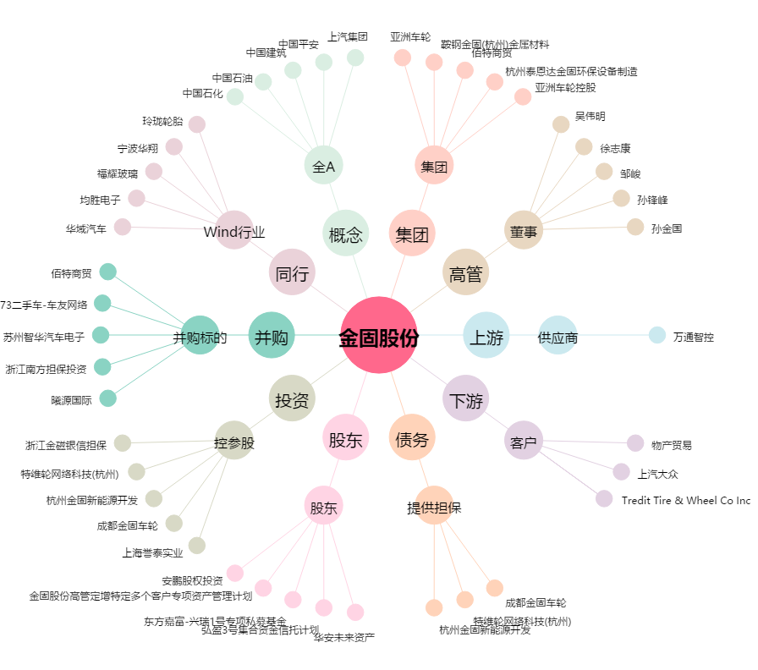
金固股份[002488.SZ] - 关系概览图

